３充足状況
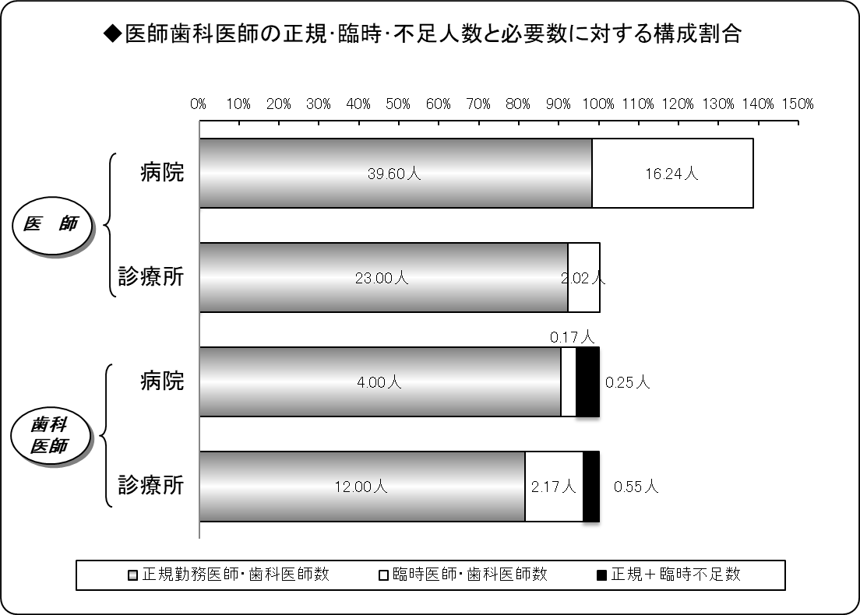
３ 医師・歯科医師の充足状況
平成31年４月１日現在
区分 |  | 医師 |  |  | 歯科医師
 |  | 病院 | 診療所 | 計 | 病院 | 診療所 | 計
施設数 |  | 7 | 22 | 29 | 2 | 12 | 14
必要数（医師・歯科医師） | ① | 40.27 | 24.94 | 65.21 | 4.42 | 14.72 | 19.14
正規勤務医師・歯科医師数 | ② | 39.60 | 23.00 | 62.60 | 4.00 | 12.00 | 16.00
臨時医師・歯科医師数 | ③ | 16.24 | 2.02 | 18.27 | 0.17 | 2.17 | 2.34
計 ②＋③ | ④ | 55.84 | 25.02 | 80.87 | 4.17 | 14.17 | 18.34
正規充足率 | ②／① | 98.35% | 92.22% | 96.00% | 90.46% | 81.53% | 83.59%
正規＋臨時充足率 | ④／① | 138.68% | 100.34% | 124.01% | 94.40% | 96.25% | 95.82%
正規不足数 | ①－② | 0.67 | 1.94 | 2.61 | 0.42 | 2.72 | 3.14
正規＋臨時不足数 | ①－④ | △ 15.57 | △ 0.08 | △ 15.66 | 0.25 | 0.55 | 0.80
※出張診療所を除く。
※必要数とは、病院では医療法上の数。診療所では施設の実情に応じた数。
※小数点第３位四捨五入。

４病院別充足状況
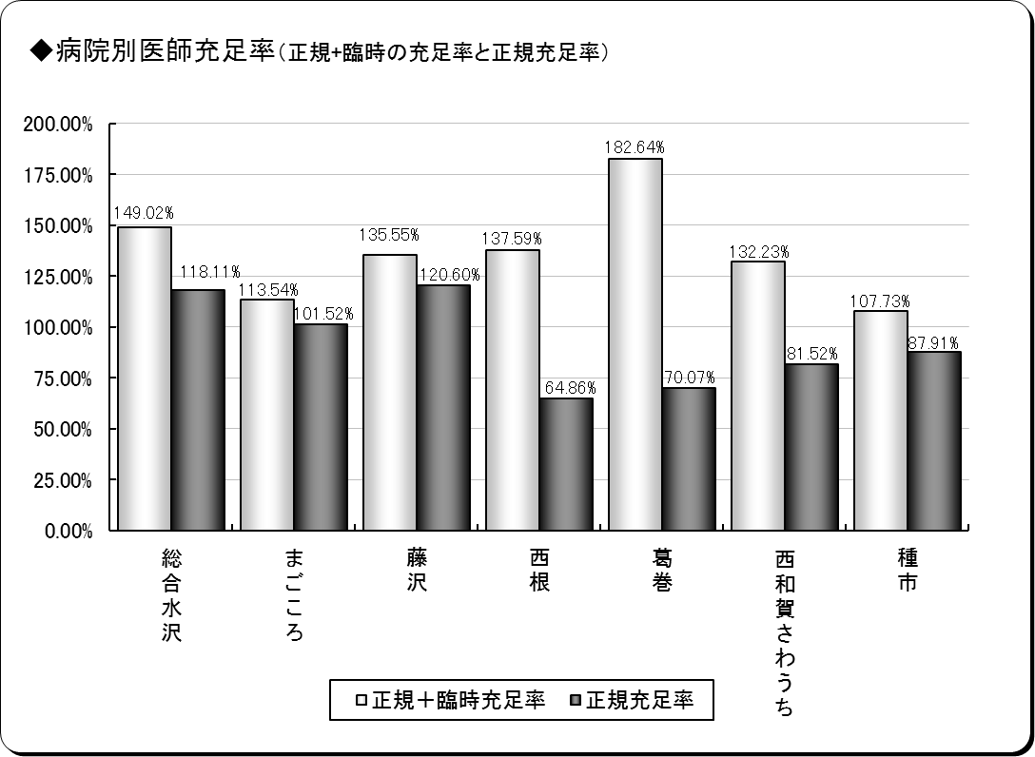
４ 医師の病院別充足状況
平成31年４月１日現在
保険者名 | 施設名 | 必要数 | 現員数 |  | 過不足数 |  | 充足率
 |  |  |  | 正規現員数 |  | 正規過不足数 |  | 正規充足率
奥州市 | 総合水沢 | 12.70 | 18.93 | 15.00 | 6.23 | 2.30 | 149.02% | 118.11%
 | まごころ | 5.91 | 6.71 | 6.00 | 0.80 | 0.09 | 113.54% | 101.52%
一関市 | 藤沢 | 4.98 | 6.74 | 6.00 | 1.77 | 1.03 | 135.55% | 120.60%
八幡平市 | 西根 | 4.63 | 6.36 | 3.00 | 1.74 | △ 1.63 | 137.59% | 64.86%
葛巻町 | 葛巻 | 4.28 | 7.82 | 3.00 | 3.54 | △ 1.28 | 182.64% | 70.07%
西和賀町 | さわうち | 3.68 | 4.87 | 3.00 | 1.19 | △ 0.68 | 132.23% | 81.52%
洋野町 | 種市 | 4.10 | 4.41 | 3.60 | 0.32 | △ 0.49 | 107.73% | 87.91%
計 | ７施設 | 40.27 | 55.84 | 39.60 | 15.57 | △ 0.67 | 138.68% | 98.35%
※必要数は、医療法上の数。
※現員数は、平成31年４月１日現在の数。
※正規現員数は、平成31年４月１日現在の臨時非常勤医師を除く正規常勤医師の数。
※小数点第３位四捨五入。

６年齢階層
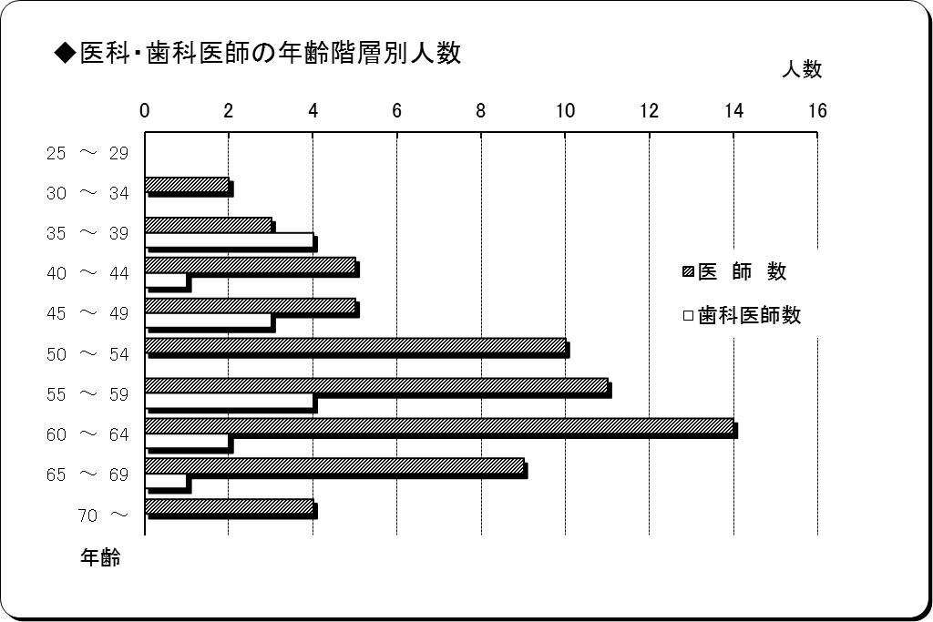
６ 医師・歯科医師の年齢階層別状況
平成31年４月１日現在
年 齢 | 医 師 数 | 歯科医師数 | 計 | 割合
25 ～ 29 | 0 | 0 | 0 | 0.00%
30 ～ 34 | 2 | 0 | 2 | 2.56%
35 ～ 39 | 3 | 4 | 7 | 8.97%
40 ～ 44 | 5 | 1 | 6 | 7.69%
45 ～ 49 | 5 | 3 | 8 | 10.26%
50 ～ 54 | 10 | 0 | 10 | 12.82%
55 ～ 59 | 11 | 4 | 15 | 19.23%
60 ～ 64 | 14 | 2 | 16 | 20.51%
65 ～ 69 | 9 | 1 | 10 | 12.82%
70 ～ | 4 | 0 | 4 | 5.13%
計 | 63 | 15 | 78 | 100.00%
平均年齢 | 55.81歳 | 50.80歳 | 54.85歳 | ―
※臨時医師・歯科医師を除く。

７勤続年数
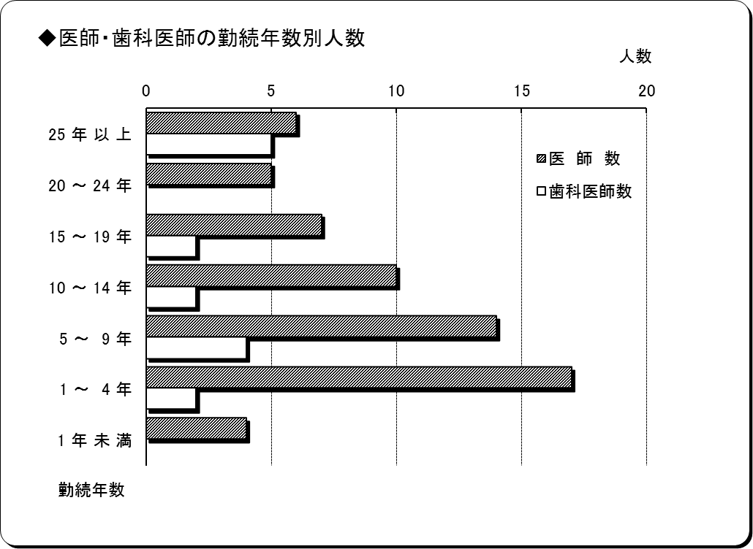
７ 医師・歯科医師の勤続年数
平成31年４月１日現在
勤 続 年 数 | 医 師 数 | 歯科医師数 | 計 | 割合
25 年 以 上 | 6 | 5 | 11 | 14.10%
20 ～ 24 年 | 5 | 0 | 5 | 6.41%
15 ～ 19 年 | 7 | 2 | 9 | 11.54%
10 ～ 14 年 | 10 | 2 | 12 | 15.38%
5 ～ 9 年 | 14 | 4 | 18 | 23.08%
1 ～ 4 年 | 17 | 2 | 19 | 24.36%
1 年 未 満 | 4 | 0 | 4 | 5.13%
計 | 63 | 15 | 78 | 100.00%
平均勤続年数 | 10.61年 | 15.94年 | 11.63年 | ―
※臨時医師・歯科医師を除く。

